상품제안서
태나 친환경 리유저블 백 | 상품코드: F27406

 |  |  |  |  |  |  | 02-412-0044 | www.easy1.co.kr
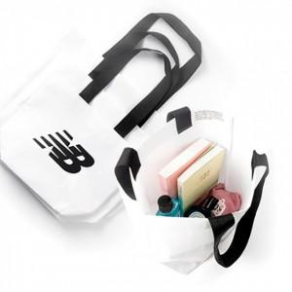

【상세/제작정보】 | 기본수량 미만 인쇄불가

【인쇄/포장옵션】 | 풀칼라 / 포장불가능

【공급단가】 | 수량 | 100~ | 300~ | 500~ | 1,000~ | 3,000~
*VAT별도 | 단가 | 3,070원 | 3,020원 | 2,940원 | 2,890원 | 2,820원

【상품 URL】 | https://easy1.co.kr:443/src/goods_detail.php?gdno=27406

